江阴昊派 对账单
江阴昊派 对账单
 |  |  |  |  |  | 总计： | 43,713.00 |  | 5,454.00
 | 订单编号 | 客户 | 制单日期 | 款号 | 产品编号 | 产品物料名称 | 总销售数量 | 单价 | 金额 | 币种
1 | S25100361 | 江阴市昊派服饰有限公司 | 2025-10-11 18:00:50 | G5308AX | STAMP BARCODE LABEL | 条码标 | 1,169.0000 | 0.06500 | 75.99 | 人民币
2 | S25100361 | 江阴市昊派服饰有限公司 | 2025-10-11 18:00:50 | G5308AX | 23_AULBW10796 | 织标 | 1,169.0000 | 0.20000 | 233.80 | 人民币
3 | S25100361 | 江阴市昊派服饰有限公司 | 2025-10-11 18:00:50 | G5309AX | STAMP BARCODE LABEL | 条码标 | 1,169.0000 | 0.06500 | 75.99 | 人民币
4 | S25100361 | 江阴市昊派服饰有限公司 | 2025-10-11 18:00:50 | G5309AX | 23_AULBW10796 | 织标 | 1,169.0000 | 0.20000 | 233.80 | 人民币
5 | S25100361 | 江阴市昊派服饰有限公司 | 2025-10-11 18:00:50 | G5310AX | STAMP BARCODE LABEL | 条码标 | 1,169.0000 | 0.06500 | 75.99 | 人民币
6 | S25100361 | 江阴市昊派服饰有限公司 | 2025-10-11 18:00:50 | G5310AX | 23_AULBW10796 | 织标 | 1,169.0000 | 0.20000 | 233.80 | 人民币
7 | S25100361 | 江阴市昊派服饰有限公司 | 2025-10-11 18:00:50 | G5311AX | STAMP BARCODE LABEL | 条码标 | 1,125.0000 | 0.06500 | 73.13 | 人民币
8 | S25100361 | 江阴市昊派服饰有限公司 | 2025-10-11 18:00:50 | G5311AX | 23_AULBW10796 | 织标 | 1,125.0000 | 0.20000 | 225.00 | 人民币
9 | S25100361 | 江阴市昊派服饰有限公司 | 2025-10-11 18:00:50 | G5312AX | STAMP BARCODE LABEL | 条码标 | 2,340.0000 | 0.06500 | 152.10 | 人民币
10 | S25100361 | 江阴市昊派服饰有限公司 | 2025-10-11 18:00:50 | G5312AX | 23_AULBW10796 | 织标 | 2,340.0000 | 0.20000 | 468.00 | 人民币
16 | S25110119 | 江阴市昊派服饰有限公司 | 2025-11-03 15:50:22 | G5309AX | care label | 洗标 | 1,029.0000 | 0.24000 | 246.96 | 人民币
17 | S25110119 | 江阴市昊派服饰有限公司 | 2025-11-03 15:50:22 | G5309AX | care label.. | 俄罗斯白俄罗斯洗标 | 139.0000 | 0.24000 | 33.36 | 人民币
18 | S25110119 | 江阴市昊派服饰有限公司 | 2025-11-03 15:50:22 | G5310AX | care label | 洗标 | 1,029.0000 | 0.24000 | 246.96 | 人民币
19 | S25110119 | 江阴市昊派服饰有限公司 | 2025-11-03 15:50:22 | G5310AX | care label.. | 俄罗斯白俄罗斯洗标 | 139.0000 | 0.24000 | 33.36 | 人民币
20 | S25110119 | 江阴市昊派服饰有限公司 | 2025-11-03 15:50:22 | G5312AX | care label | 洗标 | 2,058.0000 | 0.24000 | 493.92 | 人民币
21 | S25110119 | 江阴市昊派服饰有限公司 | 2025-11-03 15:50:22 | G5312AX | care label.. | 俄罗斯白俄罗斯洗标 | 278.0000 | 0.24000 | 66.72 | 人民币
22 | S25110421 | 江阴市昊派服饰有限公司 | 2025-11-07 15:53:33 | G5310AX 改色重做 | STAMP BARCODE LABEL | 条码标 | 1,169.0000 | 0.06500 | 75.99 | 人民币
23 | S25110421 | 江阴市昊派服饰有限公司 | 2025-11-07 15:53:33 | G5312AX 改色重做 | STAMP BARCODE LABEL | 条码标 | 1,170.0000 | 0.06500 | 76.05 | 人民币
24 | S25112050 | 江阴市昊派服饰有限公司 | 2025-11-27 22:44:29 | G5309AX | 20 SPLBM08717 | fit长吊牌 | 1,169.0000 | 0.15000 | 175.35 | 人民币
25 | S25112050 | 江阴市昊派服饰有限公司 | 2025-11-27 22:44:29 | G5309AX | 23_AULBM11333 | 吊牌 | 1,169.0000 | 0.18000 | 210.42 | 人民币
26 | S25112050 | 江阴市昊派服饰有限公司 | 2025-11-27 22:44:29 | G5309AX | 23_AULTH10832 | 挂牌 | 1,169.0000 | 0.13000 | 151.97 | 人民币
27 | S25112050 | 江阴市昊派服饰有限公司 | 2025-11-27 22:44:29 | G5309AX | 24_AULBM11950 | 吊牌 | 1,169.0000 | 0.18000 | 210.42 | 人民币
28 | S25112050 | 江阴市昊派服饰有限公司 | 2025-11-27 22:44:29 | G5309AX | 24_AULBM11953 | 价格牌 | 1,124.0000 | 0.22000 | 247.28 | 人民币
29 | S25112050 | 江阴市昊派服饰有限公司 | 2025-11-27 22:44:29 | G5309AX | 24_AULBM11953背面空白 | 吊牌 | 45.0000 | 0.22000 | 9.90 | 人民币
30 | S25112050 | 江阴市昊派服饰有限公司 | 2025-11-27 22:44:29 | G5309AX | QR CODE STICKER | 挂牌背面贴纸 | 45.0000 | 0.08000 | 3.60 | 人民币
31 | S25112050 | 江阴市昊派服饰有限公司 | 2025-11-27 22:44:29 | G5309AX | LotSticker | LOT 中包贴 | 127.0000 | 0.35000 | 44.45 | 人民币
32 | S25112051 | 江阴市昊派服饰有限公司 | 2025-11-27 23:38:48 | G5310AX | 20 SPLBM08670 | fit长吊牌 | 1,169.0000 | 0.15000 | 175.35 | 人民币
33 | S25112051 | 江阴市昊派服饰有限公司 | 2025-11-27 23:38:48 | G5310AX | 23_AULBM11333 | 吊牌 | 1,169.0000 | 0.18000 | 210.42 | 人民币
34 | S25112051 | 江阴市昊派服饰有限公司 | 2025-11-27 23:38:48 | G5310AX | 23_AULTH10832 | 挂牌 | 1,169.0000 | 0.13000 | 151.97 | 人民币
35 | S25112051 | 江阴市昊派服饰有限公司 | 2025-11-27 23:38:48 | G5310AX | 24_AULBM11950 | 吊牌 | 1,169.0000 | 0.18000 | 210.42 | 人民币
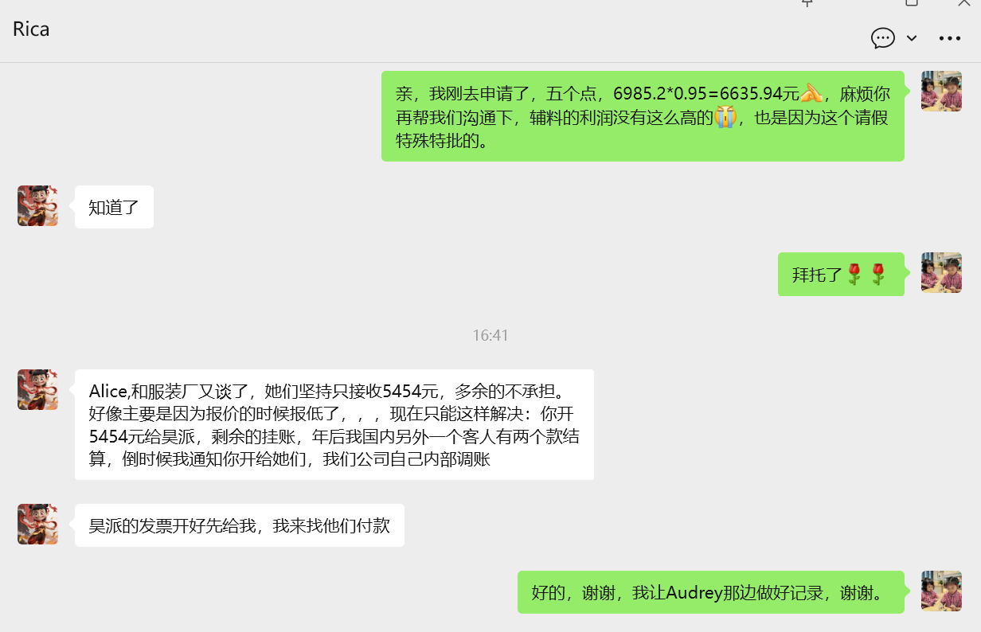
36 | S25112051 | 江阴市昊派服饰有限公司 | 2025-11-27 23:38:48 | G5310AX | 24_AULBM11953 | 价格牌 | 1,124.0000 | 0.22000 | 247.28 | 人民币
37 | S25112051 | 江阴市昊派服饰有限公司 | 2025-11-27 23:38:48 | G5310AX | 24_AULBM11953背面空白 | 吊牌 | 45.0000 | 0.22000 | 9.90 | 人民币
38 | S25112051 | 江阴市昊派服饰有限公司 | 2025-11-27 23:38:48 | G5310AX | QR CODE STICKER | 挂牌背面贴纸 | 45.0000 | 0.08000 | 3.60 | 人民币
39 | S25112051 | 江阴市昊派服饰有限公司 | 2025-11-27 23:38:48 | G5310AX | LotSticker | LOT 中包贴 | 127.0000 | 0.35000 | 44.45 | 人民币
40 | S25112052 | 江阴市昊派服饰有限公司 | 2025-11-28 00:04:43 | G5312AX | 23_AULBM11333 | 吊牌 | 2,340.0000 | 0.18000 | 421.20 | 人民币
41 | S25112052 | 江阴市昊派服饰有限公司 | 2025-11-28 00:04:43 | G5312AX | 23_AULTH10832 | 挂牌 | 2,340.0000 | 0.13000 | 304.20 | 人民币
42 | S25112052 | 江阴市昊派服饰有限公司 | 2025-11-28 00:04:43 | G5312AX | 24_AULBM11950 | 吊牌 | 2,340.0000 | 0.18000 | 421.20 | 人民币
43 | S25112052 | 江阴市昊派服饰有限公司 | 2025-11-28 00:04:43 | G5312AX | 24_AULBM11953 | 价格牌 | 2,247.0000 | 0.22000 | 494.34 | 人民币
44 | S25112052 | 江阴市昊派服饰有限公司 | 2025-11-28 00:04:43 | G5312AX | 24_AULBM11953背面空白 | 吊牌 | 93.0000 | 0.22000 | 20.46 | 人民币
45 | S25112052 | 江阴市昊派服饰有限公司 | 2025-11-28 00:04:43 | G5312AX | QR CODE STICKER | 挂牌背面贴纸 | 90.0000 | 0.08000 | 7.20 | 人民币
46 | S25112052 | 江阴市昊派服饰有限公司 | 2025-11-28 00:04:43 | G5312AX | LotSticker | LOT 中包贴 | 254.0000 | 0.35000 | 88.90 | 人民币
47 | S25121017 | 江阴市昊派服饰有限公司 | 2025-12-12 18:20:26 | G5312AX | 24_AULBM11953 | 价格牌 | 1,020.0000 | 0.00000 | 0.00 | 人民币
 |  |  |  |  |  |  |  |  | -349.26
 |  |  |  |  |  |  |  |  | -1181.94

 |  |  |  |  |  | 开票明细如下： | 数量 | 单位 | 金额
 |  |  |  |  |  | 吊牌 | 11877 | 个 | 893.1
 |  |  |  |  |  | 贴纸 | 688 | 个 | 192.2
 |  |  |  |  |  | 织标 | 6972 | 个 | 1394.4
 |  |  |  |  |  | 洗标 | 4672 | 个 | 772.02
 |  |  |  |  |  | 价格牌 | 5515 | 个 | 988.9
 |  |  |  |  |  | 条码标 | 9311 | 个 | 605.24
 |  |  |  |  |  | 挂牌 | 4678 | 个 | 608.14
 |  |  |  |  |  |  |  |  | 5454

